Q-02
２．市の紋章、市の花及び市の木、市の鳥

 | 市の紋章 （昭和１６年４月２９日制定）

 |  | 本市の紋章は、三島神社の御紋章と富士山を兼ねて表したもので、中央の三線は
 |  | 三島の“三”の変形で清流を示しています。
 |  | つまり、富士山のそびゆる下、清流の湧き出て流れる、これを表現したものです。

 | 市の花 <三島桜> （昭和４５年１０月１１日制定）
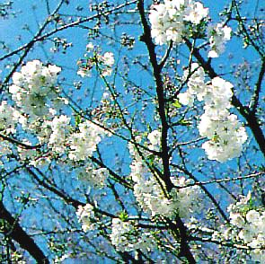

 |  | 市の花「三島桜」は、昭和２６年国立遺伝学研究所で染井吉野の起源を知るため
 |  | のひとつの方法としてその実を集め、第１回目の実生実験をしました。
 |  | そして、これが成長開花した中に１本の美しい桜を生じました。
 |  | ときあたかも三島市の新庁舎が竣工したときであったので、これを記念して「三
 |  | 島桜」と命名しました。

 | 市の木 <イチョウ> （昭和４５年１０月１１日制定）
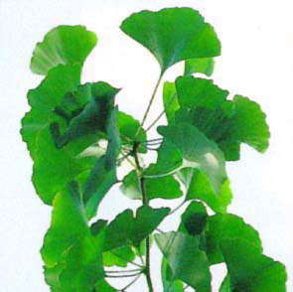

 |  | 市の木「イチョウ」は、市制３０周年を記念し市の花「三島桜」とともに制定さ
 |  | れました。
 |  | 現在、教育・文化施設がある文教町のイチョウ並木が代表的であり、街路樹とし
 |  | て両側約８００メートルにおよび百数十本が空高くそびえ、文教都市三島を象徴し
 |  | ています。

 | 市の鳥 <カワセミ> （平成１３年４月２９日制定）
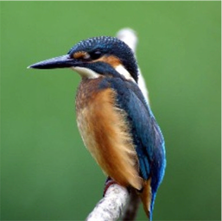

 |  | 市の鳥「カワセミ」は、市制６０周年を記念し制定されました。
 |  | 環境先進都市への取り組みのシンボルとして、郊外の清流だけでなく源兵衛川や
 |  | 清住緑地など市街地の水辺でも見ることができる美しい鳥であるカワセミが、市民
 |  | 多数の賛同により選ばれました。

Q-04
４．名誉市民

 | 市民又は市に縁故のある者で、自治の振興、公共の福祉の増進又は文化の発展に寄与
 | し、その功績が卓絶し、市民から深く尊敬されているものに対して、三島市名誉市民の
 | の称号を贈り、その功績をたたえて顕彰するものである。現在、三島市の名誉市民は、
 | 佐野隆一氏、大岡信氏の二人である。

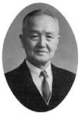
 | ○ | 佐野 隆一 氏 （１８８９ ～ １９７７）

 |  | 明治２２年三島（久保町(現在の中央町)）
 |  | に生まれ幼少期を過ごす。
 |  | 明治４１年旧制韮山中学（現韮山高校）、
 |  | 明治４３年東京高等工業学校（現東京工業
 |  | 大学）を卒業。大正１４年鉄興社創立以来、
 |  | 日本カーボン㈱、東邦アセチレン㈱等の社
 |  | 長等を歴任し、産業界に大きな足跡を残した。
 |  | その後、郷土三島のために多額の浄財を寄附。市の教育・福祉・文化各方面の中
 |  | 核施設である佐野母子寮、緑町佐野保育園、佐野学園、佐野楽寿寮、各小学校プー
 |  | ル、図書館、老人福祉センター等の建設や、佐野郷土振興基金設立などに活用され
 |  | ている。
 |  | また、昭和４１年（財）佐野美術館を設立。多くの収集品も寄贈し、市の文化面
 |  | の発展に大きく貢献した。
 |  |  | （昭和４０年 勲二等瑞宝章受章）

 | ○ | 大岡 信 氏 （１９３１ ～ ２０１７）

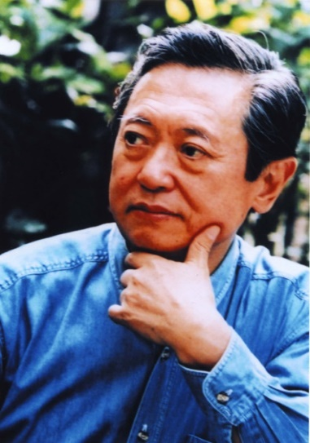
 |  | 昭和６年旧三島町（現在の三島市）田町奈
 |  | 良橋に生まれ、旧制沼津中学校（現沼津東高）
 |  | 卒業の１６歳の時まで三島で過ごす。
 |  | 昭和２８年東京大学文学部を卒業後、昭和
 |  | ３８年まで読売新聞社勤務、昭和４５年から
 |  | 平成６年まで明治大学教授、東京芸術大学教
 |  | 授を務め、平成元年から５年まで日本ペンク
 |  | ラブ第１１代代表を歴任し、詩人としてまた
 |  | 評論家として「ことば」による広範な文学活
 |  | 動で日本語の魅力を内外に広めることに多大
 |  | な貢献をされ、日本の「文化大使」として高
 |  | い評価を得た。
 |  | また、その著作は300を超え、「折々のうた」で第28回菊池寛賞を、「詩人･菅原
 |  | 道真」で第40回芸術選奨文部大臣賞を受賞するとともに、フランス政府芸術文化勲
 |  | 章オフィシエ、恩賜賞･日本芸術院賞などに輝き、平成９年には文化功労者として
 |  | 顕彰され、平成１５年文化勲章を受章した。
 |  | なお、三島においては「文芸三島」に昭和５３年の創刊号から平成２８年発行の
 |  | ３９号まで寄稿され、文芸を愛好する三島市民の心の支えとなっているとともに、
 |  | 郷土の文化芸術の振興に大きく貢献した。

Q-07
７．姉妹・友好都市

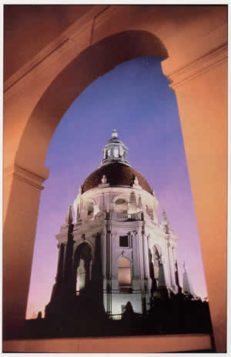
アメリカ合衆国カリフォルニア州パサディナ市

 | 姉妹都市提携の経過

 |  | パサディナ市は、かねてより富士山の見える都市と交流したいと
 |  | 希望していた。
 |  | １９５７年４月に東京にあった「世界友の会」から姉妹都市縁組の
 |  | 提案を受けた両市は、慎重に検討し、文化都市、住宅都市としての
 |  | 形態に多くの共通点を認めた。
 |  | そして同年７月２４日、パサディナ市の姉妹都市委員会初代委員長夫妻の来島により、
 |  | 三島市において姉妹都市縁組宣言式が行われた。日本全国でも４番目となる海外の都市との
 |  | 姉妹都市提携だった。縁組後６５年以上経った今も、活発な人的交流や文化交流等が行われ、
 |  | 両市の結び付きはますます強くなっている。

 | パサディナ市の概要

 |  | パサディナ市は、アメリカ合衆国カリフォルニア州ロサンゼルス市の北東１４㎞に位置し、
 |  | 面積６１.５k㎡、人口約１４万人である。また、サン・ガブリエル山脈のふもとに位置し
 |  | 海岸まで約１時間の距離にある。気候は、１年を通じて温暖である。
 |  | 市制が施行されたのは１８８６年６月１９日である。パサディナ市は、コンピュータや電気
 |  | 関連の大会社や金融機関が集まった商業地域である。その一方で教育・文化都市としても
 |  | 知られ、アメリカで多くのノーベル賞受賞の学者を生み出してきたカルフォルニア工科大学、
 |  | コミュニティカレッジとしてはパサディナ市立大学等多くの教育機関がある。また、ＮＡＳＡ
 |  | ジェット推進研究所があり、カルフォルニア工科大学との連携で宇宙探査衛星の追跡をして
 |  | いる。
 |  | 毎年１月１日に開催される「ローズ・パレード」と、それに引き続き行われる大学アメリ
 |  | カンフットボール大会「ローズ・ボウル」はテレビ中継され、全米でも大変有名なイベント
 |  | である。
 |  | 近郊には鉄道王のヘンリー・ハンティントンの元邸宅で、シェイクスピアの蔵書で有名な
 |  | ハンティントン・ライブラリーがあり、多くの人が訪れる。

ニュージーランド・ニュープリマス市
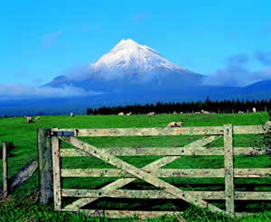
 | 姉妹都市提携の経過

 |  | １９８３年９月に、市内に住む４人の主婦が、中学校の教科
 |  | 書にのっている富士山にそっくりの山を見つけ、ふもとのまち
 |  | であるニュープリマス市の市長に手紙を送ったことが交流の
 |  | きっかけである。その後、主婦たちによるニュープリマス市の
 |  | 人々との文通は、両市民が相互に訪問しあう人的交流にまで
 |  | 拡大、発展した。１９９０年には三島市長が行政視察の途上でニュープリマス市を訪問し、
 |  | 姉妹都市提携に向けての話し合いを進め、１９９１年４月２９日、三島市制施行５０周年
 |  | 記念事業の一環として、三島市で姉妹都市調印式が行われた。また、ニュープリマス市でも
 |  | 定住１５０周年を記念して、同年５月２７日に姉妹都市調印式を行った。

 | ニュープリマス市の概要

 |  | ニュープリマス市は、ニュージーランド北島の西海岸に位置し、東西９０㎞、南北６５㎞、
 |  | 面積は２，２０５k㎡である。また、タラナキ州の州都であり、人口は約８万人である。
 |  | １８４１年にニュージーランドへヨーロッパからの移民が居住し始めた。市の名前は、イギリ
 |  | スのプリマス市から多くの移民があったことに由来している。１９４９年に正式な市となり、
 |  | その後大規模な行政区域変更の結果、ニュープリマス地区となり、現在に至っている。
 |  | ニュープリマス市の産業は、豊かな土壌を生かした酪農と、石油・天然ガスを利用したエネ
 |  | ルギー事業の２つが基盤になっている。ここで作られた良質のチーズは海外に輸出されている。

中華人民共和国浙江省麗水市

 | 友好都市提携の経過
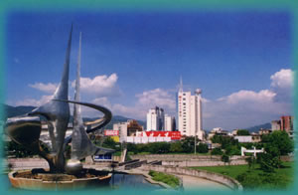
 |  | 三島市と麗水市とは、それぞれが所在する静岡県と浙江省が
 |  | 友好関係にあることから、三島市は浙江省内の都市と、麗水市
 |  | は静岡県の富士山の見える都市と交流したいと希望していた。
 |  | そのような中、静岡県を訪れた浙江省の代表訪日団により数回
 |  | にわたり麗水市長から三島市長あての親書が届けられた。その
 |  | 後、両市の交流団体が相互に訪問し、親近感や理解が深まった。
 |  | アジア、とりわけ中国と友好関係を築くことは、日本の将来、世界の恒久平和にとって
 |  | 不可欠なことであるという２１世紀への展望、また麗水市が「水と緑」という三島市と類似
 |  | した自然環境を持っていることが縁となり、１９９６年４月に三島市長を団長とする公式訪
 |  | 問団が麗水市を訪問し、友好交流関係協議書に調印。
 |  | １９９７年５月１２日には、再度三島市長を団長とする公式訪問団が麗水市を訪れ、友好都
 |  | 市提携締結協定書調印式を行い正式な友好都市となった。
 |  | しかし、２０００年８月に行われた行政区画の移行により、従来の麗水市（人口約３３万人）
 |  | が麗水市蓮都区となり、その上の麗水地区が麗水市（人口約２５０万人）となったため、
 |  | ２００１年８月１５日に、三島市において、改めて新しい麗水市との友好都市提携を行った。

 | 麗水市の概要

 |  | 麗水市は、浙江省の南部、省都の杭州市から南へ約３００㎞に位置し、面積約１７，３００
 |  | k㎡、人口約２７０万人である。１区・１市・７県の９つの地区で構成される。市政府は蓮都区
 |  | にあり、昔から、浙江省南部の政治・文化・交通の要衝として栄えてきた。
 |  | 豊かな自然に恵まれた麗水市は、国家級自然生態建設モデル地区にも指定されているほか、
 |  | 西暦５００年頃につくられた省内最古の大型アーチダム水利施設の通済堰等、名所旧跡も多く
 |  | 有している。
 |  | 気候は四季が非常にはっきりしており、亜熱帯モンスーン気候に属している。地形は四方が
 |  | 山に囲まれた盆地で、市の南側には浙江省第２の河川である甌江が悠々と豊かな水を湛えなが
 |  | ら流れ、麗水という名にふさわしい山紫水明の景色を織りなしている。
 |  | 近年は発展も目覚ましく、鉄道建設や機械・電力・食品・木竹加工・陶磁器・建築
 |  | 材料・化学工業・服装・製革・製薬・紡績等が主要工業として挙げられる。

